Sheet1
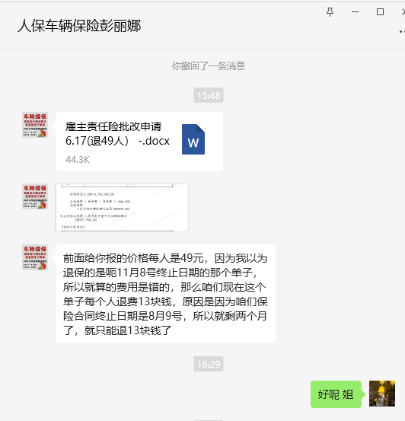
序号 | 雇员姓名 | 证件号码 | 备注 | 新疆分公司退回款项（单位：元）
1 | 刘芳 | 650108196611051021 | 新疆分公司退保，新疆公司申报雇主险 | 13
2 | 牛建梅 | 650108197009031022 | 新疆分公司退保，新疆公司申报雇主险 | 13
3 | 张月梅 | 650108196401031022 | 新疆分公司退保，新疆公司申报雇主险 | 13
4 | 印叔军 | 650108196611091015 | 新疆分公司退保，新疆公司申报雇主险 | 13
5 | 丁悦 | 652322196805051046 | 新疆分公司退保，新疆公司申报雇主险 | 13
6 | 热尔扎·巴哈达提 | 652323199506252323 | 新疆分公司退保，新疆公司申报雇主险 | 13
7 | 沙惠玲 | 650108196507031020 | 新疆分公司退保，新疆公司申报雇主险 | 13
8 | 张小红 | 632127196810241669 | 新疆分公司退保，新疆公司申报雇主险 | 13
9 | 马兰 | 650108197104091023 | 新疆分公司退保，新疆公司申报雇主险 | 13
10 | 杨茹红 | 650108196905281025 | 新疆分公司退保，新疆公司申报雇主险 | 13
11 | 苏文花 | 650108196712271023 | 新疆分公司退保，新疆公司申报雇主险 | 13
12 | 木沙依甫·局玛太 | 650121197801153737 | 新疆分公司退保，新疆公司申报雇主险 | 13
13 | 田玉芬 | 650108196409211028 | 新疆分公司退保，新疆公司申报雇主险 | 13
14 | 李玉芳 | 650300196911252423 | 新疆分公司退保，新疆公司申报雇主险 | 13
15 | 李小珍 | 321028196807245420 | 新疆分公司退保，新疆公司申报雇主险 | 20.5
16 | 张艳丽 | 650300197401150341 | 新疆分公司退保，新疆公司申报雇主险 | 13
17 | 邢铁花 | 652524197208080322 | 新疆分公司退保，新疆公司申报雇主险 | 13
18 | 安新 | 650300196701084839 | 新疆分公司退保，新疆公司申报雇主险 | 13
19 | 刘艳玲 | 650300197412202821 | 新疆分公司退保，新疆公司申报雇主险 | 13
20 | 李晓琴 | 650300197106174826 | 新疆分公司退保，新疆公司申报雇主险 | 13
21 | 樊新凤 | 650300196612220341 | 新疆分公司退保，新疆公司申报雇主险 | 13
22 | 李淑平 | 650300196702204863 | 新疆分公司退保，新疆公司申报雇主险 | 13
23 | 林素侠 | 342122197001024422 | 新疆分公司退保，新疆公司申报雇主险 | 13
24 | 康新安 | 650300196206101873 | 新疆分公司退保，新疆公司申报雇主险 | 13
25 | 巴合提汗·沙合提 | 650121197504235322 | 离职，退费 | 13
26 | 马光彬 | 650108196706181013 | 离职，退费 | 13
27 | 殷世花 | 652328197501032367 | 离职，退费 | 13
28 | 王桂芝 | 65010819691228104X | 离职，退费 | 13
29 | 阿合提哈孜·哈帕斯 | 650108196606141014 | 离职，退费 | 13
30 | 居马海·货其巴衣 | 65010819881012101X | 离职，退费 | 13
31 | 库丽木汗·吾司空巴义 | 650121197508255320 | 离职，退费 | 13
32 | 库拉西·赛力汗 | 650121197511155320 | 离职，退费 | 13
33 | 麦拉木古丽·萨巴太 | 652324197202072523 | 离职，退费 | 13
34 | 阿依奔·阿扎提 | 650108199207261012 | 离职，退费 | 13
35 | 可尔安·可肯木 | 650108199611111016 | 离职，退费 | 13
36 | 阿不力它依尔·斯拉木 | 650108196706191019 | 离职，退费 | 13
37 | 摆俊花 | 620422197501191448 | 离职，退费 | 13
38 | 革命古丽·玛合力别克 | 650121197701015345 | 离职，退费 | 13
39 | 金艳红 | 650121197101031763 | 离职，退费 | 13
40 | 苏丽 | 652322196811241049 | 离职，退费 | 13
41 | 马春梅 | 65010819620713102X | 离职，退费 | 13
42 | 马春梅 | 650108196906261026 | 离职，退费 | 13
43 | 哈里当·加哈巴尔 | 650108197911081016 | 离职，退费 | 13
44 | 努尔江·哈斯木汗 | 650108197911101013 | 离职，退费 | 13
45 | 努尔沙毕·阿德勒拜 | 650121196902205319 | 离职，退费 | 13
46 | 艾尼古丽·胡沙音 | 652322197303152044 | 离职，退费 | 13
47 | 阿衣努尔·艾买提 | 650104197210190046 | 离职，退费 | 13
48 | 刘爱兰 | 620503197112175360 | 离职，退费 | 13
49 | 薛启英 | 512923197205175689 | 离职，退费 | 13
合计 |  |  |  | 644.5

